重点評価（入力用）
 |  |  |  |  |  |  | 受付番号 |  | - No. | 000 | 提出年月日 | 2026-04-02

┃重点評価┃

 | 3.0 | -2.0
 |  |  |  |  |  |  |  |  |  | ■使用評価ソフト： | CASBEE-BD_NC_2021SDGs(v2.3.5)
1 総合評価の結果
 | 建物名称 |  | ○○ビル
 | BEE（建築物の環境効率） |  | 1 | BEEランク |  |  |  | B+ |  |  | B+

 | 2.0 | -3.0
劣る よい
LCCO2（ライフサイクル（CO₂）/WLC（ホールライフカーボン）：
建設してから解体するまでの建築物の一生（ライフサイクル）で使われる資材・エネルギーをCO₂排出の量に換算し、足し合わせたもの
2 重点項目への取組み度
重点項目 |  |  |  |  |  |  |  | 評価
 | 地球温暖化への配慮 （ライフサイクルCO₂/ホールライフカーボン) | 地球温暖化の主因である二酸化炭素の排出量削減対策に関する項目 |  |  | LCCO₂/WLC排出率 |  |  | 86%
 | 3.0 | -2.0
×1
100％超
80％超
～100％以下
×2
×3
60％超
～80％以下
×4
30％超
～60％以下
×5
30％以下
 |  |  |  |  | 参照値（一般的な建物）を100％とした場合のWLC/LCCO₂排出量
 | ヒートアイランド現象の緩和 | ヒートアイランド現象（＝都市部の気温が周辺部よりも高くなる現象）を緩和する対策に関する項目 |  |  | スコア |  |  | 3.0 |  |  | 3.0

3 設計上の配慮事項とCASBEEのスコア |  |  | (5点満点 平均スコア=3点)
地球温暖化への配慮 |  |  | レベル | 評価のポイント
LR3/1 地球温暖化への配慮 |  |  | 3.5 | 標準計算によるWLC(ホールライフカーボン)/LCCO₂（ライフサイクルCO₂）排出率を評価
建設 | LR2/2.1 材料使用量の削減 |  | 3 | 構造躯体用部材の生産・加工段階における廃棄物削減の取組みを評価
 | LR2/2.2 既存建築躯体等の継続使用 |  | 3 | 既存の建築躯体の継続利用有無および範囲による評価
 | LR2/2.3 躯体材料におけるリサイクル材の使用 |  | 3 | 躯体材料へのリサイクル材利用を評価
運用 | Q1/2.1.2 外皮性能 |  | 3 | 窓まわり、外壁、屋根や床（特にピロティ）における室内への熱の侵入に対しての配慮の程度および庇やブラインド等の設置による日射遮蔽の程度を評価
 | LR1/1 建物の熱負荷抑制 |  | 3 | 室内における「夏の暑さ」と「冬の寒さ」を防ぐための建物の基本性能として、断熱・気密機能を評価
 | LR1/2 自然エネルギー利用 |  | 3 | 自然エネルギーの直接利用（採光利用、通風利用、地熱利用など）、変換利用（太陽光、太陽熱など）の導入の有無、導入の割合を評価
 | LR1/3 設備システムの高効率化 |  | 3 | 空調・換気・照明・給湯・昇降機によるエネルギー消費量の削減対策を評価
 | LR1/4 効率的運用 |  | 3 | エネルギーの管理と制御によるエネルギー消費量の削減対策を評価
修繕 更新 解体 | Q2/2.2.1 躯体材料の耐用年数 |  | 3 | 構造躯体などに使用する材料の交換等大規模な改修工事を必要とするまでの期間を伸張させるための対策の程度を評価

ヒートアイランド現象の緩和 |  |  | レベル | 評価のポイント
Q3/3.2 敷地内温熱環境の向上 |  |  | 3 | 熱的な悪影響を低減する対策（敷地内へ風を導く、緑地や水面を確保する、 建築設備による排気や排熱の位置等に配慮するなどにより暑熱環境を緩和する対策）を評価

LR3/2.2 温熱環境悪化の改善 |  |  | 3 | 温熱環境の事前調査、敷地外への熱的な影響を低減する対策、温熱環境悪化改善の効果の確認に関する取組み度合いを評価

関連項目 |  |  | レベル | 評価のポイント
LR2/1.1 節水 |  |  | 3 | 節水への取組み度合いを評価
Q3/1 生物環境の保全と創出 |  |  | 3 | 生物環境の保全と創出に関する配慮 (立地特性の把握と計画方針の設定、 生物資源の保全、緑の量・質の確保、生物環境の管理と利用など)を評価

主な指標および効果 |  |  |  |  |  | 再生可能エネルギーの導入状況
LCCO₂/WLCの削減率 （＝ 1－「LCCO₂/WLC排出率」） |  |  | 14 | ％ |  | 種類 |  |  |  | 有無 | 種類 |  | 有無
設計上の配慮事項（自由記述） |  |  |  |  |  | 太陽光 |  |  |  | - | バイオマス |  | -
 |  |  |  |  |  | 定格出力 | ( - ) |  |  |  | 温度差熱 |  | -
 |  |  |  |  |  |  |  |  |  |  | 水力 |  | -
 |  |  |  |  |  | 太陽熱 |  |  |  | - | 地熱 |  | -
 |  |  |  |  |  | 風力 |  |  |  | -

 |  | ：入力欄 |  |  |  |  | ：CASBEE－建築（新築）の採点結果から転記してください。

表示ラベル1（出力用）
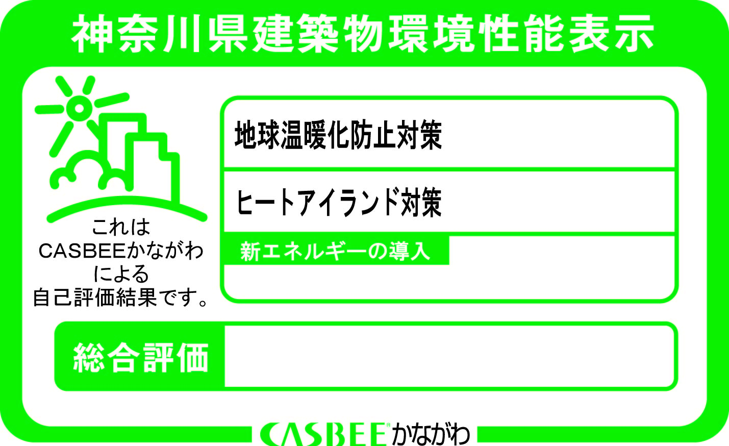

 | 2.0 | -3.0

 | 3.0 | -2.0

再生可能エネルギーの導入

・
・
・
・
・

 | 3.0 | -2.0

2026 年度受付
- No.000
をご覧ください。
神奈川県 HP

表示ラベル2（出力用）
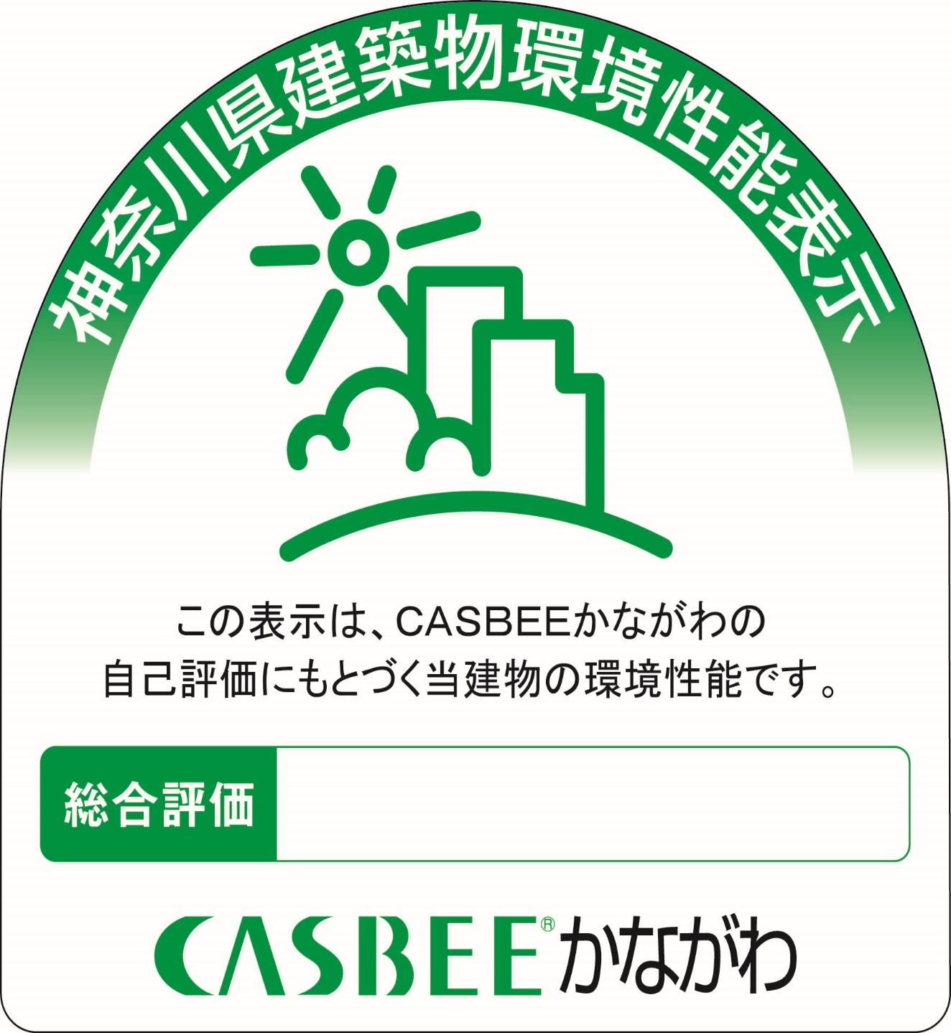

2026 年度受付
- No.000

 | 3.0 | -2.0

